关系图
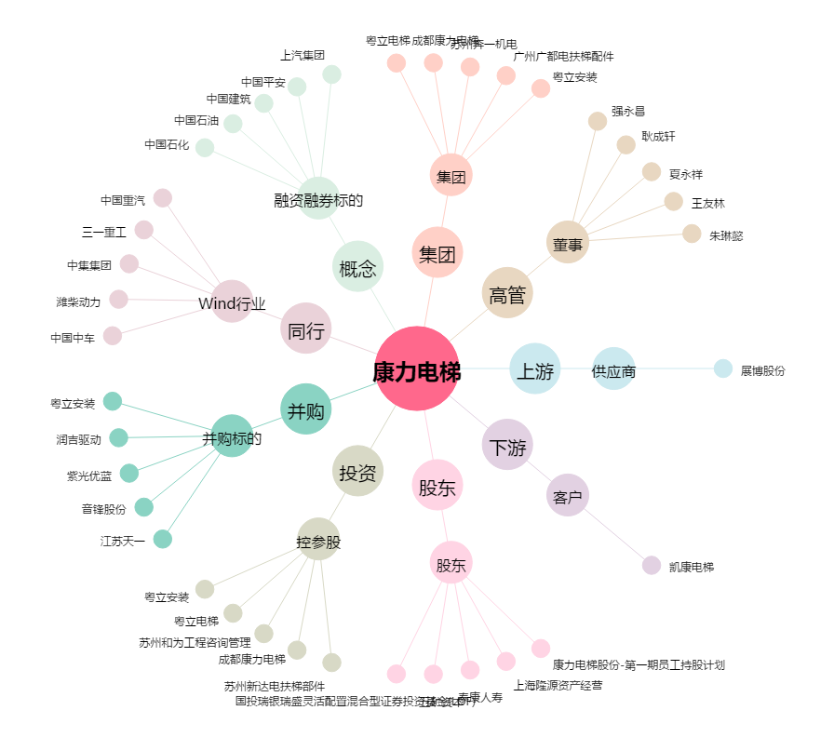
康力电梯[002367.SZ] - 关系概览图

